Startsida
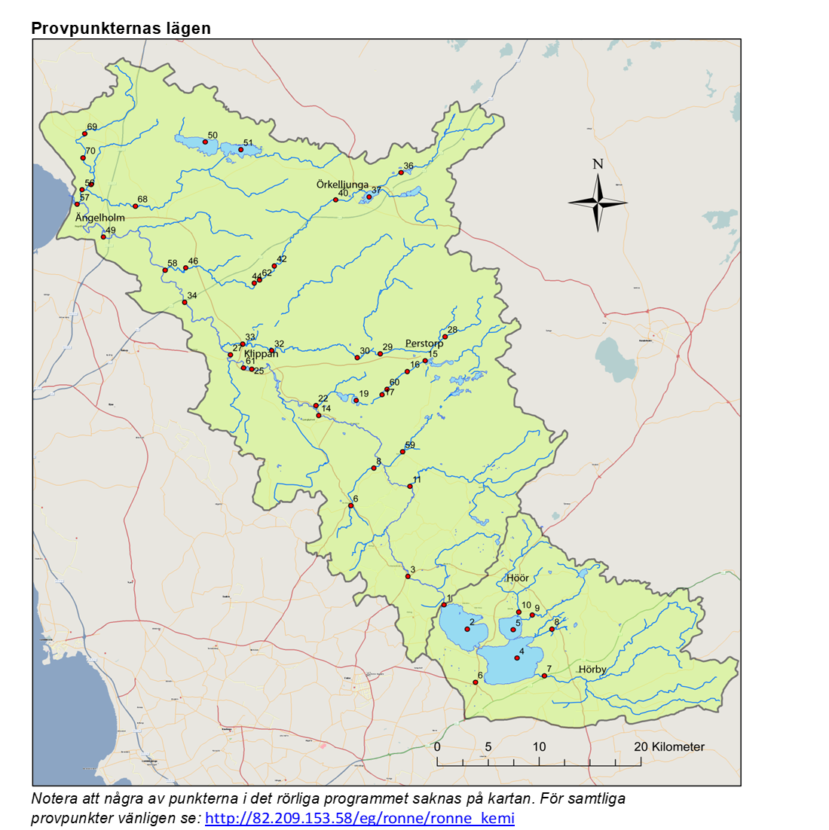
Rönneå recipientkontroll

Här redovisas resultaten från provtagningen i Rönneå
inom ramen för recipientkontrollen 2021-2022.

Calluna AB ombesörjer provtagning och utvärdering av resultat
samt Eurofins Water Testing AB analys på uppdrag av
Rönneåkommittén, Rönneåns Vattenråd samt
Ringsjöns Vattenråd under åren 2021-2022.

